Sheet2
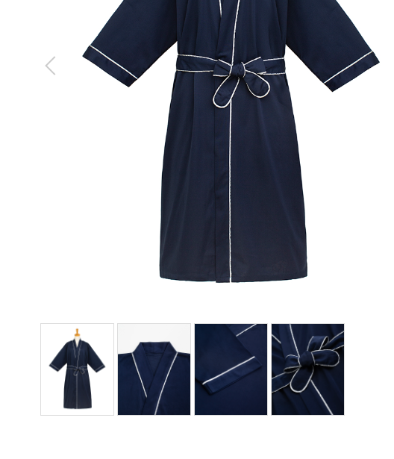
作務衣
製品番号: | GS-S004
分類 | SAMUE作務衣
素材： | ポリエステル65％/ 綿35％

 | 颜色以裤子为准调色
 | 去掉领标

 |  | 1.修饰图片，去掉小胳膊，小夹子，背景
 |  | 2.本章图片有细节图。 | 图例如下

